画面遷移図
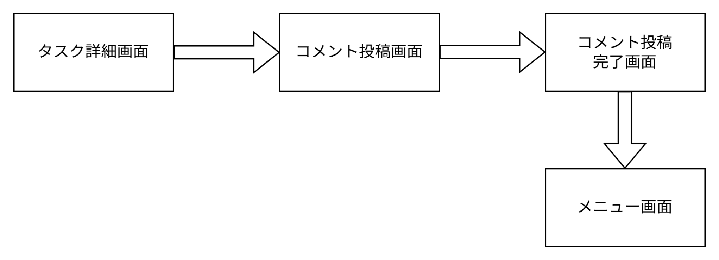
画面遷移図 | システム名 | グループ名 | 作成日 | 担当 | 承認印
 | TaskManager62 | 62期 | 2026-04-08 | 吉澤昂

詳細クラス図
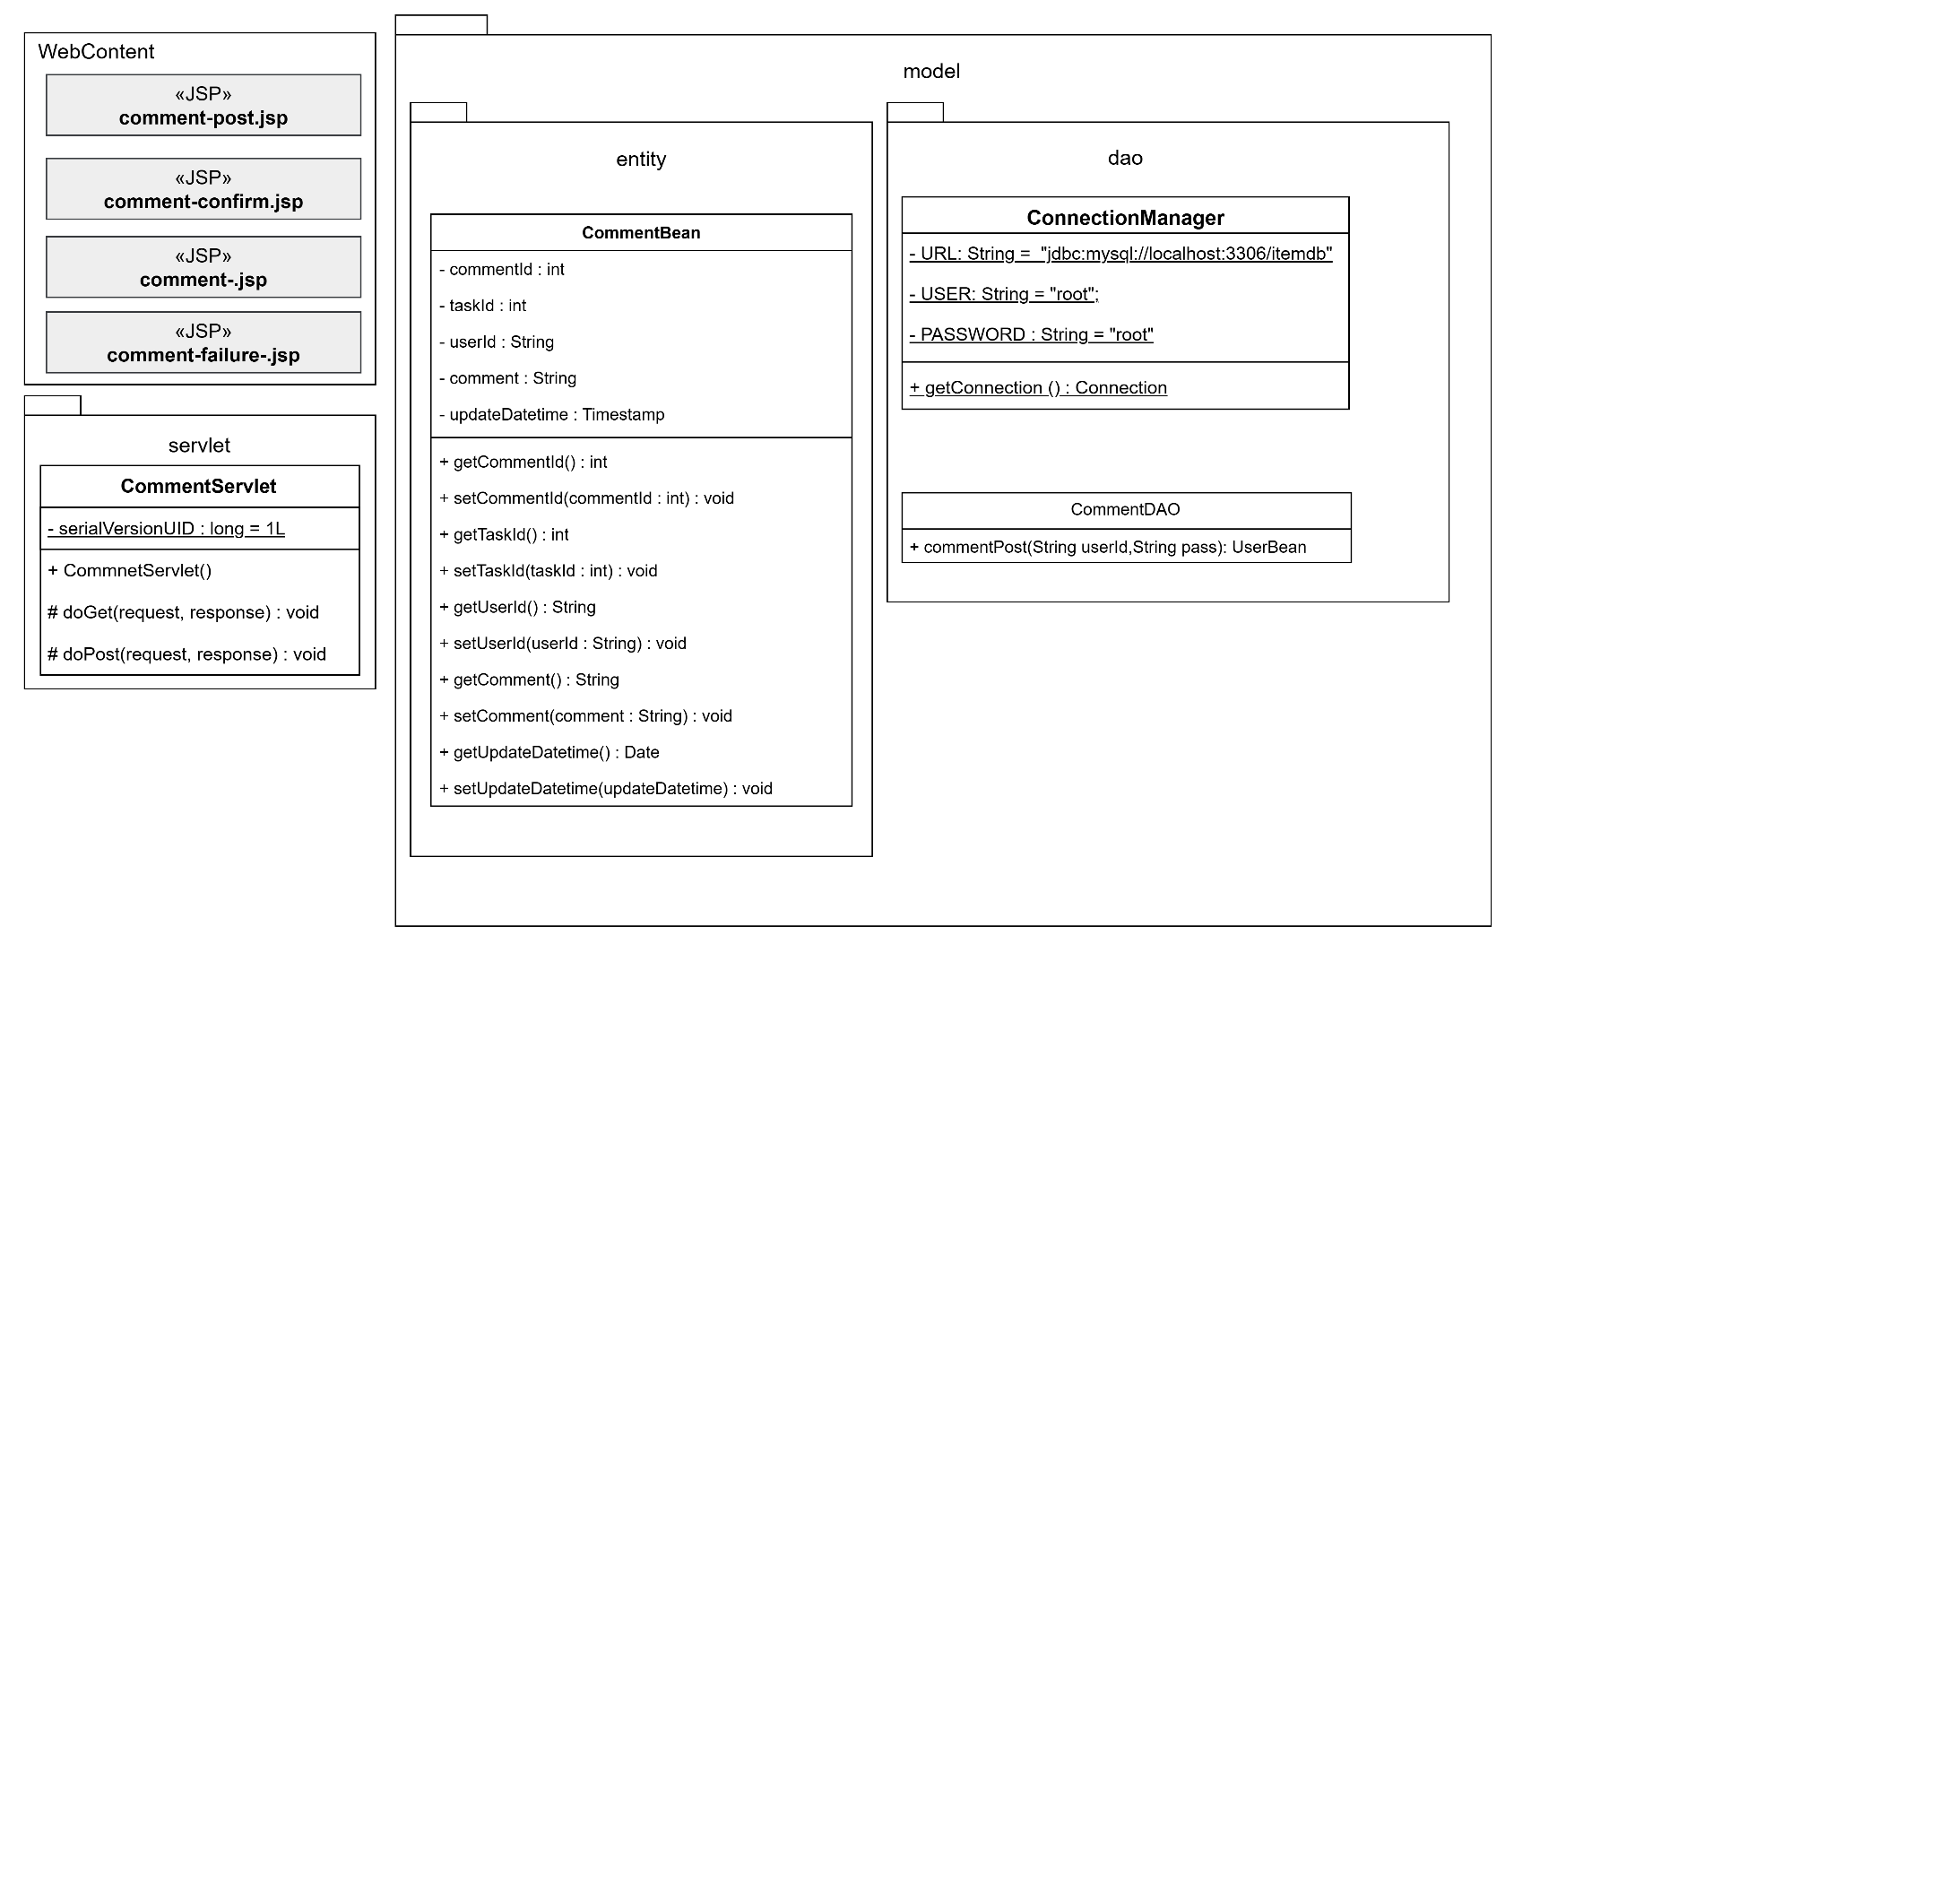
詳細クラス図 | システム名 | グループ名 | 作成日 | 担当 | 承認印
 | TaskManager62 | 62期 | 2026-04-13 | 吉澤

画面設計書
画面設計書 | システム名 |  | グループ名 |  | 作成日 | 担当 | 承認印
 | TaskManager62 |  | 62期 |  | 2026-04-10 | 吉澤

画面名称 | コメント投稿機能
画面レイアウト
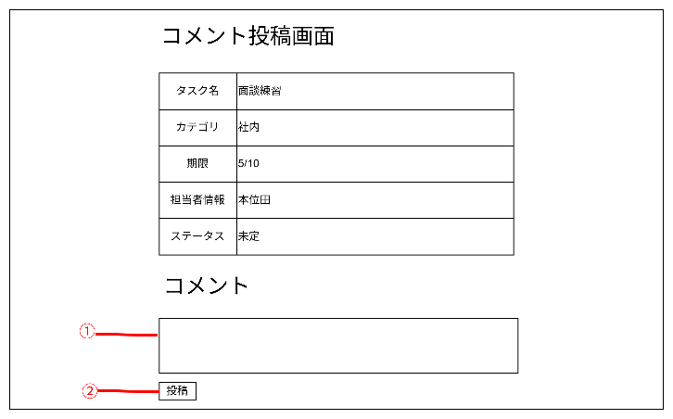

フォーム定義
action | addCommentServlet |  |  |  |  | method | POST
識別ID | ラベル | type | name | value | 備考
① |  | textbox | comment |  | タイプテキストボックス
② |  | submit |  | 投稿

